Content
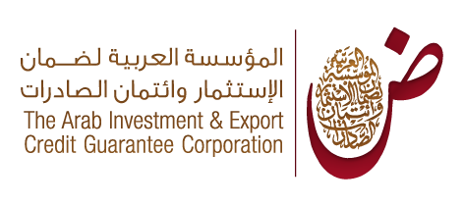
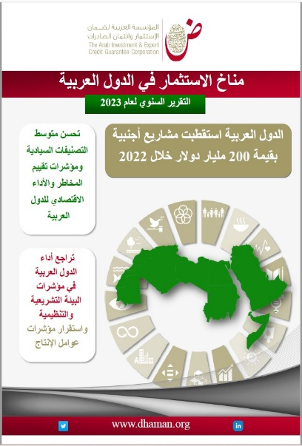
قاعدة بيانات اللإستثمار الأجنبي المباشر في الدول العربية-2022
Database of FDI in the Arab countries-2022
Last Update : June 2023 آخر تحديث: يونيو 2023

المحتوى Content

1 | التطور السنوي لمشاريع الاستثمار الأجنبي المباشر في الدول العربية للفترة 2003-2022 /Evolution of FDI projects into Arab countries from 2003 to 2022
2 | التطور الشهري لمشاريع الاستثمار الأجنبي المباشر في الدول العربية خلال عام 2022 /Monthly evolution of FDI projects into Arab countries during 2022
3 | أهم الأقاليم المستثمرة في المنطقة العربية خلال عام 2022/The most important regions investing in Arab countries during 2022
4 | أهم الدول المستثمرة في المنطقة العربية خلال عام 2022/The most important investing countries in the Arab region during 2022
5 | أهم الدول المستثمرة في المنطقة العربية خلال عام 2022 وفقاً للتكلفة الاستثمارية (بالمليون دولار)/Top 10 investing countries into Arab region by Capex - yaer 2022 (USD m)
6 | أهم الدول المستثمرة في المنطقة العربية خلال عام 2022 وفقاً لعدد الوظائف الجديدة /Top 10 investing countries into Arab region by jobs created - year 2022
7 | أهم الشركات الأجنبية المستثمرة في الدول العربية خلال عام 2022/The most important foreign companies investing in Arab countries-2022
8 | أهم الشركات الأجنبية المستثمرة في الدول العربية خلال عام 2022 وفقا للتكلفة الاستثمارية / Most important foreign companies investing in Arab countries by Capex-2022
9 | أهم الشركات الأجنبية المستثمرة في الدول العربية خلال عام 2022 وفقا لعدد الوظائف الجديدة /Most important foreign companies investing in Arab countries by jobs created-2022
10 | أهم المشاريع الأجنبية في الدول العربية لعام 2022 وفق التكلفة الاستثمارية/The most important foreign projects in Arab countries according to Capex, 2022
11 | مشاريع الاستثمار الأجنبي المباشر الجديدة موزعة على الدول العربية لعام 2022/New FDI projects distributed among Arab countries-year 2022
12 | أهم المدن العربية المستقبلة للمشاريع الأجنبية لعام 2022/Most important Arab cities receiving FDI - 2022
13 | أهم القطاعات المستقبلة للمشاريع الأجنبية في الدول العربية لعام 2022/Most important sectors receiving FD in Arab countries in 2022
14 | أهم الأنشطة المستقبلة للمشاريع الأجنبية في المنطقة العربية لعام 2022/Most important activities receiving FD in Arab countries in 2022
15 | التطور السنوي للاستثمارات العربية البينية للفترة 2003-2022/Inter-Arab FDI projects for 2003-2022
16 | التطور الشهري للمشاريع العربية البينية لعام 2022/ Inter-Arab FDI projects by month- 2022
17 | أهم القطاعات المستقبلة للمشاريع العربية البينية خلال عام 2022/Sectoral distribution of FDI inter- Arab projects -year 2022
18 | الدول العربية المستقبلة للمشاريع العربية خلال عام 2022/Arab countries as destination to Arab projects -year 2022
19 | الدول العربية المستثمرة في المشاريع البينية خلال عام 2022/Arab countries as source of Arab projects -year 2022

